Накладная-№3
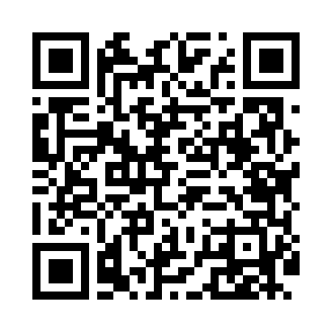
Номер товарно-транспортной накладной: |  |  | Торговый представитель: Amriyev Muhammad
Поставщик: Toshkent falcon fly 2 |  |  | Телефон торгового представителя: +998972880505
Дата отгрузки: 03.01.2026 |  |  | Контрагент: Ixtiyor aka askiya bozor
Дата консигнации: |  |  | Адрес:
Доставщик: |  |  | Телефон:
Телефон доставщика:
Время заказа: 03.01.2026 11:47:57
№ | Штрих-код | Название товаров (работ,услуг) | Количество | Количество в кейсе | Цена | Сумма
 |  |  | 62 |  |  | 111.8
1 | 2010268987751 | Коврики сервировочные пластмассовая DB-145-5 | 20 | 20 шт. | 0.70 | 14
2 | 6916095145431 | Коврики сервировочные пластмассовая DB-145-4 | 20 | 20 шт. | 0.90 | 18
3 | 6947062411358 | Идишлар учун металлли подставка KD23-1597B,Di sh Rack DB-2-55 | 2 | 2 шт. | 9.70 | 19.40
4 | 6890947564567 | Металлическая подставка для посуды KD17-702,D ish Rack DB-2-51 | 2 | 2 шт. | 11 | 22
5 | 6934179000551 | Металический Миска 22cm DB-6-12 | 6 | 6 шт. | 1.10 | 6.60
6 | 6934179000698 | Миска 40 см DB-6-102 | 6 | 6 шт. | 3.80 | 22.80
7 | 6934179000582 | Металический Миска 28cm DB-6-14 | 6 | 6 шт. | 1.50 | 9
Итого: 111.8$|->UZS: 1,397,500.00

